Metodología y FE
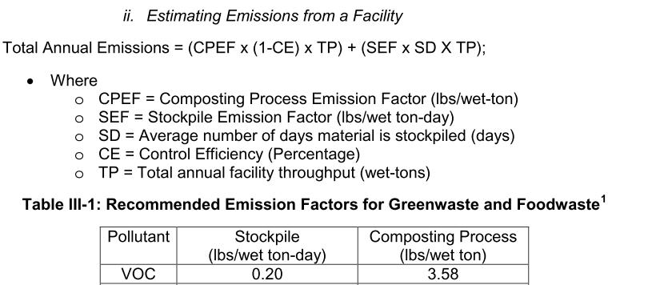
Para la estimación de emisiones por Generación de energía se utilizo la siguiente formula:
$$Emisiones por generación de energía=FA∗DA$$

en donde:

FA= Factor de emisión [tonContaminate/GWh]
DA=Energía eléctrica generada y energía eléctrica importada [GWh/año]

1. Se determina el consumo energía eléctrica doméstico para la ZMVM que abarca 16 Alcaldías de la CDMX, 59 municipios del EDOMEX y el municipio de Tizayuca Hgo.

2. Se realiza un balance de energía consumida por sector (Gobierno y comunidad) y por actividad.

3. Una vez con la energía de consumida por sector y actividad, se determina la energía generada e importada, para la energía importada se realiza la diferencia entre Ventas y generada.

FACTORES DE EMISIÓN GEI |  |  | 1GWh= | 1000 | MWh | 1kWH= | 1.00E-06 | GWh | 1kWH= | 1.00E-03 | MWh

Factores de emisión [t/GWh] | CO2 | CH4 | N2O | CN
 | 4.72E+02 | 9.46E-03 | 1.13E-03 | 7.23E-03

Fuente: Determinados por la SEDEMA

Dato de Actividad
Ventas internas de energía eléctrica CDMX y EDOMEX.
Sistema de Información Energética
Sector Eléctrico Nacional
Ventas internas de energía eléctrica por entidad federativa
(megawatts-hora)
 | REALES-MENSUAL |  |  |  |  |  |  |  |  |  |  |  | MWh/año | GWh/año
 | Jan-22 | Feb-22 | Mar-22 | Apr-22 | May-22 | Jun-22 | Jul-22 | Aug-22 | Sep-22 | Oct-22 | Nov-22 | Dec-22 | Total 2022 | Total 2022

Ciudad de México | NO SE CONTÓ CON INFORMACIÓN DESAGREGADA MENSUALMENTE |  |  |  |  |  |  |  |  |  |  |  | 11,877,000 | 11,877
Edo. de México |  |  |  |  |  |  |  |  |  |  |  |  | 16,914,600 | 16,915
Hidalgo |  |  |  |  |  |  |  |  |  |  |  |  | 3,592,100 | 3,592
Fuente: 1 y 4

Generación bruta de energía eléctrica CDMX, EDOMEX e Hidalgo
Sector Eléctrico Nacional
Generación bruta de energía eléctrica por entidad federativa
(megawatts-hora)

 | REALES-MENSUAL |  |  |  |  |  |  |  |  |  |  |  | Total 2022
 | Jan-22 | Feb-22 | Mar-22 | Apr-22 | May-22 | Jun-22 | Jul-22 | Aug-22 | Sep-22 | Oct-22 | Nov-22 | Dec-22 | MWh/año | GWh/año
2022 |  |  |  |  |  |  |  |  |  |  |  |  | Dato Fijas
Ciudad de México | 29,644 | 10,231 | 18,529 | 26,777 | 22,811 | 9,314 | 17,519 | 17,216 | 10,141 | 17,884 | 32,356 | 7,793 | 1,036,169 | 1,036 | Por actualizar
Edo. de México | 649,868 | 588,198 | 684,131 | 620,659 | 351,424 | 275,475 | 284,692 | 634,984 | 628,464 | 568,189 | 629,284 | 564,314 | 6,134,998 | 6,135
Hidalgo | 26,767 | 36,172 | 12,583 | 13,223 | 941,087 | 906,928 | 855,033 | 753,014 | 693,483 | 561,580 | 508,090 | 561,539 | 5,869,498 | 5,869
 |  |  |  |  |  |  |  |  |  |  |  |  | 13,040,664.69 | 13,040.66
Fuentes 3 y 6

Información CDMX

Energía consumida por el STC-metro 2022 |  |  |  |  |  | Energía consumida por el Tren Suburbano 2022 (fracción CDMX)
Del sistema de transporte colectivo SCT- metro |  |  |  |  |  | Datos de Ferrocarriles Suburbanos
Total de Energía consumida |  |  | 754,563,604 | kWh/año |  | Total de Energía consumida |  |  | 7,529,762 | kWh/año
 |  |  | 754.56 | GWh/año |  |  |  |  | 7.53 | GWh/año
Fuente 2 |  |  |  |  |  | Fuente: 10

Ventas de energía por sector
Volumen de las ventas de energía por Tipo de Servicio
Servicio | Volumen de ventas [MWh] | Volumen de ventas [GWh]
Doméstico | 3,441,000.00 | 3,441.00
Alumbrado público | 463,757.31 | 463.76
Bombero de aguas negras y potables | 413,814.70 | 413.81
Agrícola | 603.95 | 0.60
Industrial y servicios. | 7,557,824.04 | 7,557.82
Total | 11,877,000.00 | 11,877.00
Fuente 1 y 4 | TRUE

Transporte eléctrico |  | Fuente 5

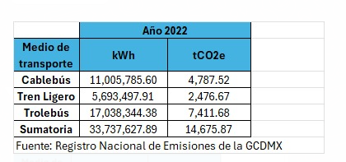
Consumo de energía eléctrica por transporte eléctrico
Transporte | Consumo Total [KWh] | Consumo Total [GWh]
Tren ligero | 5,693,497.91 | 5.693 | 0.17 | 1kWh= | 1.00E-06 | GWh
Trolebús | 17,038,344.38 | 17.038
Cablebús | 11,005,785.60 | 11.006 |  | 1MWh= | 1.00E-03 | GWh
Total | 33,737,627.89 | 33.74

Unidades en pasajeros transportados en el servicio de transportes eléctricos
Concepto | Tren Ligero | Trolebús | Cablebús | Total
Pasajeros Transportados | 1,048 | 2,432 |  | 3,479 | Fuente 2 |  |  | Fuente 5

Consumo de energía eléctrica por pasajero
Transporte | [kWh/pasajero]
Tren ligero | 5434.38
Trolebús | 4526.06

Información EDOMEX 59 municipios

Ventas de energía por sector

Volumen de las ventas de energía por Tipo de Servicio
Servicio | Volumen de ventas [Mega watts-hora] | Volumen de ventas [Gigawatts-hora] |  |  |  | Energía consumida por el Tren Suburbano (fracción EDOMEX) y Mexicable 2022
Doméstico | 3,675,659.62 | 3,675.66 |  |  |  | Consumo de energía
Alumbrado público | 344,859.84 | 344.86 |  |  |  | Tren suburbano |  |  | 22.72 | GWh/año
Bombero de aguas negras y potables | 611,999.63 | 612.00 |  |  |  | Sistema Mexicable |  |  | 1.16
Agrícola | 68,980.51 | 68.98 |  |  |  |  | Fuente: 2 y 10
Industrial y servicios. | 8,094,105.03 | 8,094.11 | quitando energía de transporte eléctrico |  | 8,070.22 | GWh
Total | 12,795,604.63 | 12,795.60
Fuente 1 y 4 | TRUE

Información TIZAYUCA
Volumen de las ventas de energía por Tipo de Servicio
Servicio | Volumen de ventas [Megawatts-hora] | Volumen de ventas [Gigawatts-hora]
Doméstico | 52,523.66 | 52.52
Alumbrado público | 6,020.73 | 6.02
Bombero de aguas negras y potables | 7,117.59 | 7.12
Agrícola | 5,906.05 | 5.91
Industrial y servicios. | 134,398.13 | 134.40
Total | 205,966.16 | 205.97
Fuente 1 y 4 | TRUE | 1

